关系图
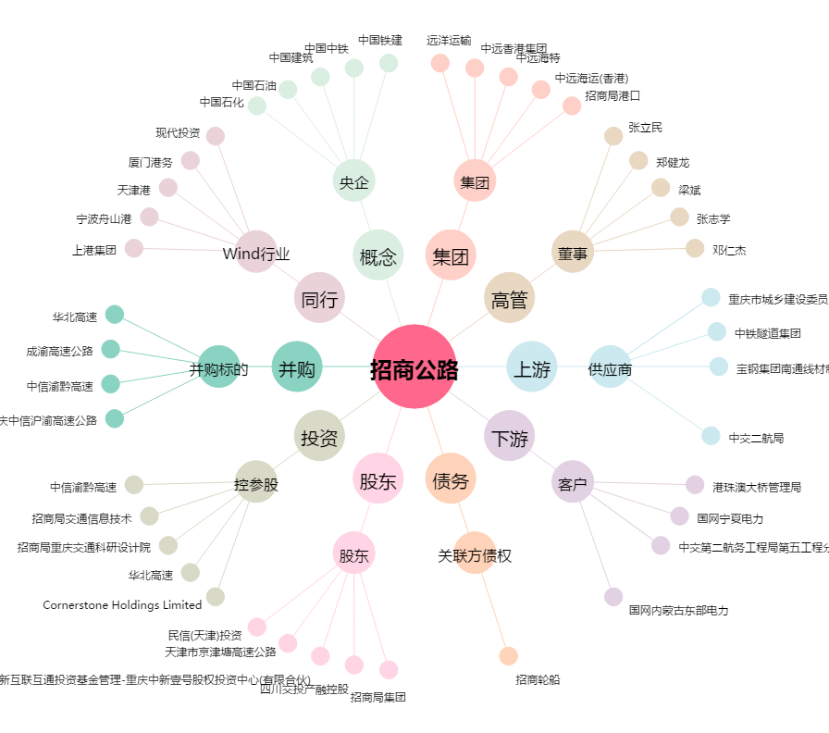
招商公路[001965.SZ] - 关系概览图

